Logotipos Nuevos




Especif Ordoñez
Cantidad | DESCRIPCION INDUSTRIAS ORDOÑEZ | IMAGEN
148 | PIZARRON METÁLICO BLANCO: 240 cm de largo x 120 cm de alto. Características: Superficie hoja de una sola pieza de longitud y de ancho de lámina rolado en frio de acero de espesor cal. 26, recubierta con una primera aplicación de esmalte refractario de fondo horneado a 850*C y una segunda capa de esmalte refractario color blanco semibrillante horneado a 850 *C . Contra cara posterior con capa protectora de esmalte refractario para garantizar producto y evitar corrosión de la hoja de lámina, la hoja se une al respaldo de hoja aislante de MDF tipo industrial de 9mm con adhesivo de contacto der alta resistencia y prensada. Contará con 6 refuerzos de lámina esmaltada Cal .26 de medidas de 100 mm x 1200 mm; permite el uso de accesorios magnéticos; permite usar marcadores para borrado fácil en seco; no se mancha ni sombrean. Marco perimetral de aluminio en 2 piezas, en canal de 20mm x 15mm, la primera cubriendo la parte superior y laterales con corte a 45 grados en las esquinas, además llevara en la parte inferior una moldura especial al largo total inferior del pizarrón de 20mm x 15 mm x 30mm para porta plumón este último con corte a 45 grados. Incluye doce barrenos de paso de 6.3 mm de diámetro avellanados que para su fijación por medio de tornillos de 6.3mm. Dimensión final del mueble: 240cm de largo por 12 cm de alto. Incluye Kit de instalación en bolsa de plástico sellada con: 12 tornillos de 6.3mm. por 52mm de longitud de cabeza plana y 12 taquetes de nylon para tornillo de 6.3mm. Especificaciones y medidas mínimas requeridas sin tolerancia. Color: esmalte vítreo blanco de baja refracción. Logotipo: sin Logotipo. Empaque: Empacado en paquetes de 2 piezas con caras de cartón corrugado. Garantía: 10 años en condiciones normales de uso. Fabricación en apego a normas de Calidad ISO 9001:2015. Marca: Grupo Arsa. Modelo: Pintaron 120 x 240. Procedencia: México. | 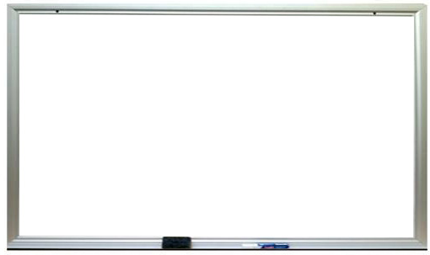
160 | MESA PARA MAESTRO. Características: Cubierta: Longitud 123cm; Ancho 61cm; Altura 3cm; Espesor de 4 mm; Peso 3.800 kilogramos, las superficies de trabajo son planas, de una sola pieza y continuas, evitando cambios de nivel, hendiduras, salientes o bordes internos que pudieran intervenir con la funcionalidad del mueble.. Cubierta Inyectada en polipropileno de alto impacto con aditivo antiestático, matizada en la cara expuesta; con aristas de cubierta redondeadas boleadas bordes de 3 a 5mm y esquinas con un radio mínimo de 25mm, cara inferior reforzada con múltiples nervaduras 7 longitudinales y 13 transversales tipo rejilla de 2.5mm de espesor x 20mm de altura para mayor esfuerzo. Múltiples tetones para su fijación a la estructura. Incluye en parte inferior de la cubierta reloj fechador, nombre o logotipo del fabricante por inyección. Color: Cubierta moldeado todo en azul Pantone 280C. Logotipo Institucional: En la cubierta deberá llevar Logotipo institucional de 20 cm de longitud por inyección de acuerdo a la colocación y sentido indicado en la imagen. Estructura Metálica: Cuatro patas de sección tubular de acero cuadrado de 1 1/4" Cal. 18, Marco de cubierta elaborado con 2 Largueros y 3 travesaños de sección tubular de acero rectangular de 1” x 2” Cal. 18. Uniones metálicas entre sí con soldadura de micro alambre aplicada con sistema MIG que no deja escoria. Pintura: pintura termoplástica micro pulverizada epóxica horneada a 200°C color negra semi-mate previo desengrasado y fosfatado. Elementos de fijación: La Unión de la cubierta y la estructura metálica por medio de 12 orejas y 12 pijas de 12 x 3/4 cabeza hexagonal galvanizadas por la parte inferior de la cubierta. pijas invisibles e intangibles a la superficie de cubierta. Regatones de polipropileno de alto impacto con base de 6 mm en las cuatro patas. Dimensión Final del mueble: Longitud 123cm; Ancho 61cm; Altura de la superficie de trabajo 75cm; Altura libre mínima debajo del mueble 68cm. Empaque: La mesa se | 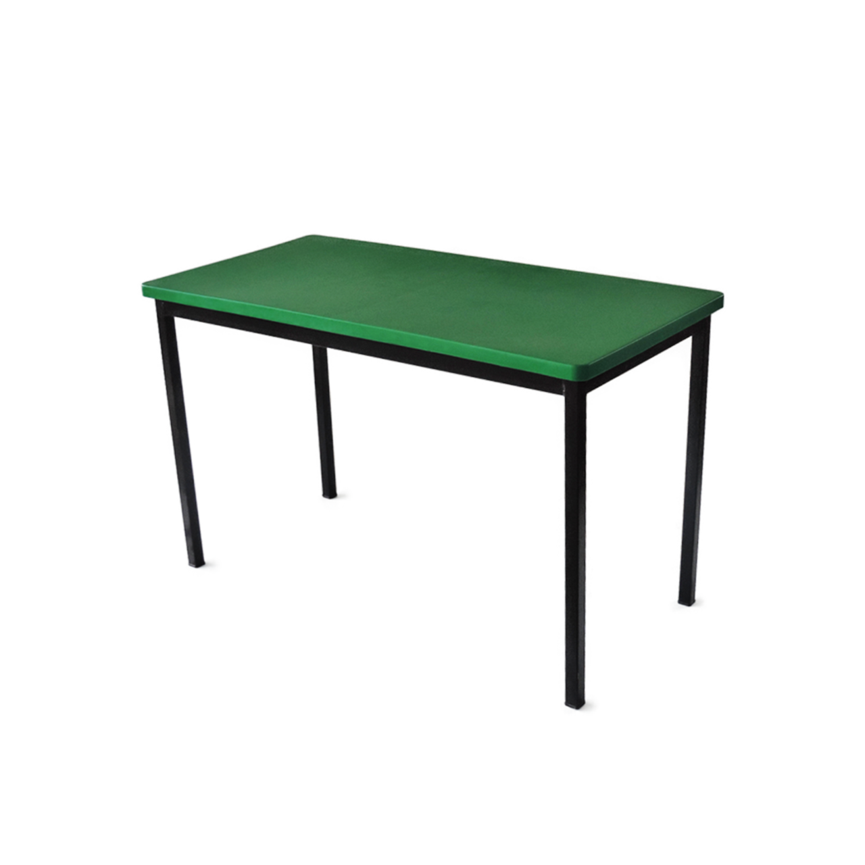
454 | MESA TRAPEZOIDAL PARA PREESCOLAR. Características: Cubierta: Medidas: Longitud mayor 123cm; Longitud Menor 68cm; Ancho 56cm; Altura 3.2cm; Peso: 3.00 kilogramos. Las superficies de trabajo son planas, de una sola pieza y continuas, evitando cambios de nivel, hendiduras, salientes o bordes internos que pudieran intervenir con la funcionalidad del mueble. Cubierta Inyectada en polipropileno de alto impacto con aditivo antiestático, matizada en la cara expuesta, aristas en cubierta redondeadas boleadas bordes de 3 a 5mm y esquinas de 10 a 30 mm en toda su periferia, inferior reforzado con múltiples nervaduras tipo rejilla, 6 longitudinales y 13 transversales de 3mm de espesor por 20mm de altura para mayor esfuerzo. Con múltiples tetones para su fijación al marco perimetral de la estructura. Incluye en contra cara inferior de la cubierta reloj fechador y nombre o logotipo del fabricante por inyección. Color: Cubierta moldeado todo en azul Pantone 280C. Logotipo Institucional: En la cubierta deberá llevar Logotipo institucional de 20 cm de longitud por inyección de acuerdo a la colocación y sentido indicado en la imagen. Estructura Metálica: Cuatro patas de sección tubular de acero cuadrada de 1 1/4" Cal. 18, Marco base de cubierta elaborado con 2 Largueros y 3 travesaños de sección tubular de acero rectangular de 1” x 2” Cal. 18. Uniones metálicas entre sí mediante soldadura de micro alambre aplicada con sistema MIG que no deja escoria. Pintura termoplástica micro pulverizada epóxica horneada a 200°C color negro semi-mate, previo desengrasado y fosfatado. Elementos de fijación: Unión de cubierta y estructura metálica por medio de 13 orejas y 13 pijas de 12 x ¾ cabeza hexagonal galvanizadas, por la parte inferior de la cubierta. pijas invisibles e intangibles a la superficie de cubierta. Dimensión Final del mueble: Longitud mayor 123cm; Longitud Menor 68cm; Ancho 56cm; Altura de la superficie de trabajo 55cm; Altura libre mínima debajo del mueble 36.9 cm. Empaque: La | 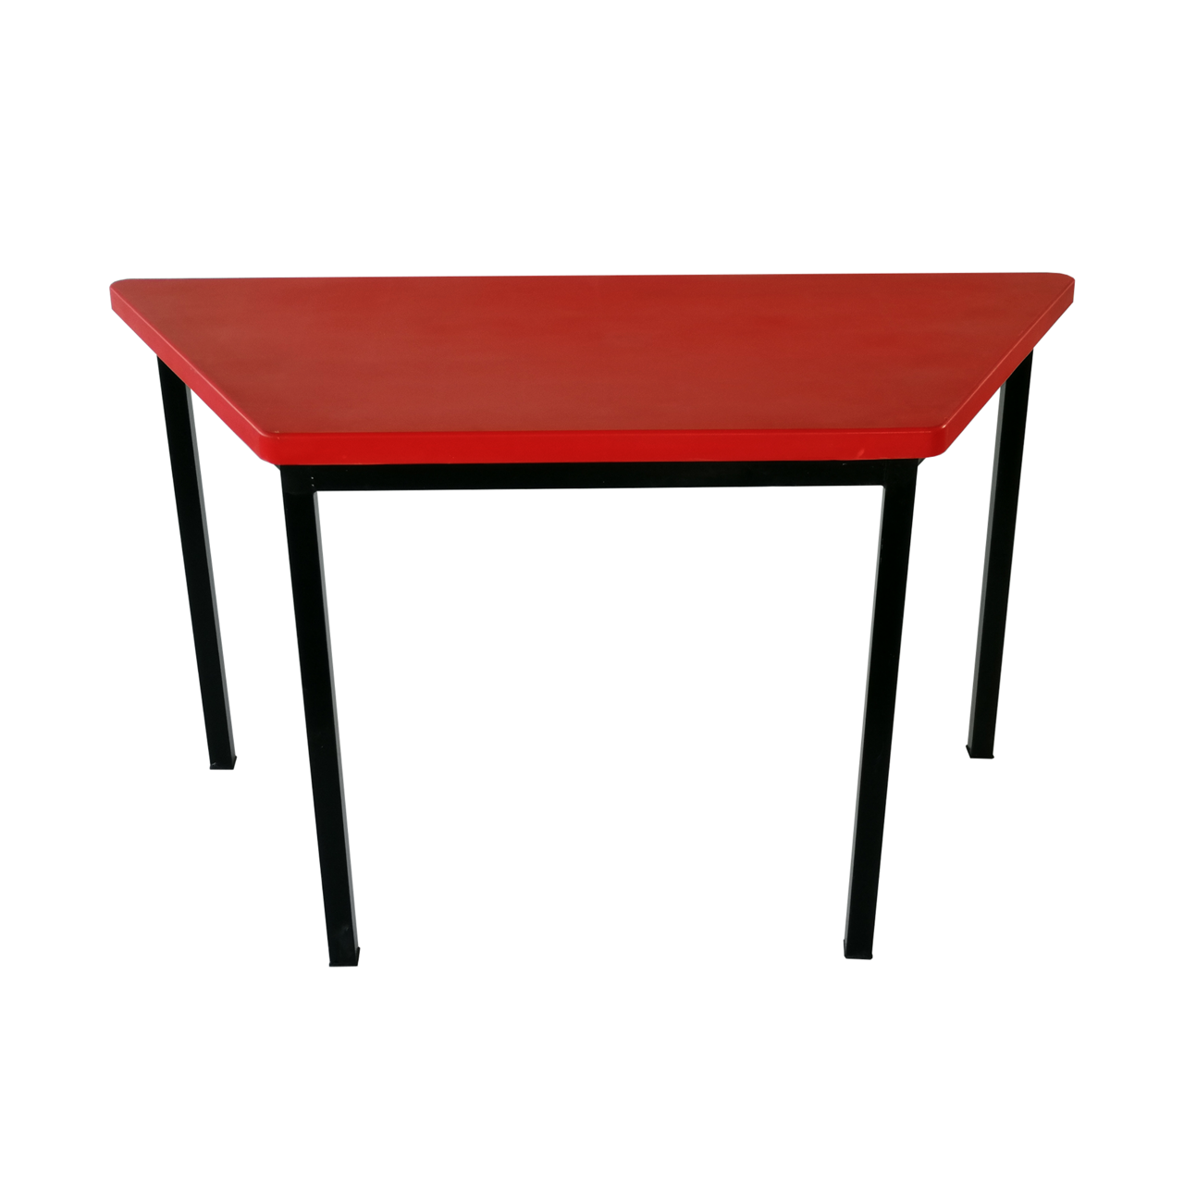
2548 | SILLA APILABLE PARA PREESCOLAR. Características: Asiento: Medidas de Frente 33cm; Fondo 30cm El asiento deberá contar con una inclinación posterior de 4 grados. Cantos, bordes y esquinas redondeadas boleadas con un radio que oscile entre los 5mm y 12mm. El ángulo formado entre el respaldo y la horizontal deberá oscilar entre 95° y 100°, La superficie de contacto de asientos y respaldos cuentan con una textura que evite deslizamientos sin que ésta resulte incómoda. Asiento y respaldo tipo concha integral una sola pieza Inyectada en polipropileno de alto impacto con aditivo antiestático 4 mm de espesor, inferior y respaldo reforzado con múltiples nervaduras mínimo 8 verticales en el respaldo nervaduras de 3mm de espesor para mayor esfuerzo evite mecerse y caídas, cuenta con una ventana para transferencia térmica, con 4 orejas para su fijación a la estructura por la parte inferior por medio de 4 remaches de clavo ala ancha #68. Color: Cubierta moldeado todo en azul Pantone 280C. Logotipo Institucional: En el respaldo deberá llevar Logotipo institucional por inyección de acuerdo a la colocación y sentido indicado en la imagen. Estructura Metálica: Cuatro patas de tubular de acero sección redonda de 1” Cal. 18 con dobles tipo "U", base de asiento unidos a las patas elaboradas con 2 canales de unión troquelados y doblados en forma de "U". y soporte de respaldo según modelo. Uniones metálicas entre sí por medio de soldadura de micro alambre aplicada con sistema MIG que no deja escoria. Pintura termoplástica micro pulverizada epóxica horneada a 200°C, color negro semi-mate, previo desengrasado y fosfatado. Regatones de polipropileno de alto impacto en las patas, cuenta con una varilla de sujeción lateral que una la patas. Las patas sobresalen de la concha en 3 cm. Tanto atrás como adelante, para brindar una mayor estabilidad y evite que se vuelque al frente. Elementos de fijación: Unión de concha y estructura metálica por medio de remaches de clavo # 68 ala ancha por la pa | 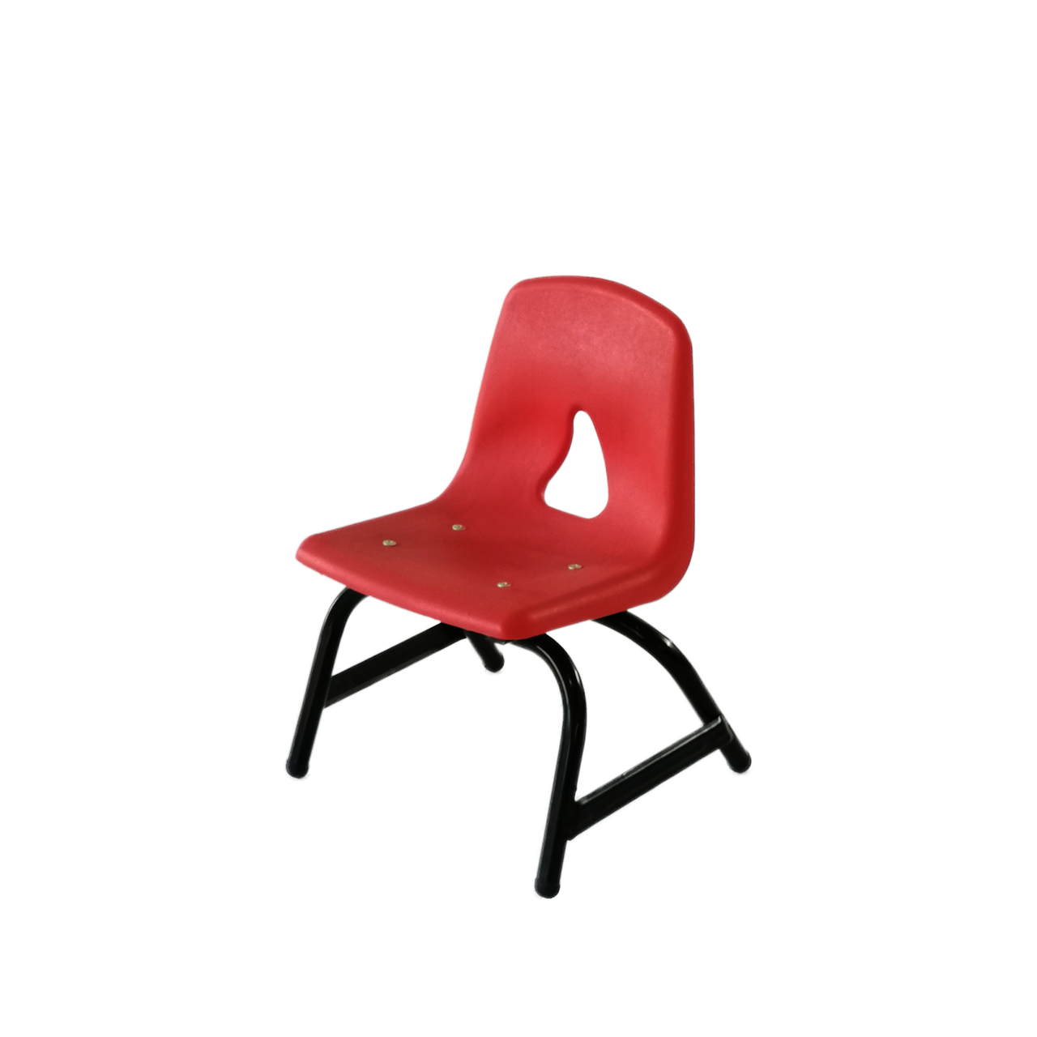
882 | TRAPEZOIDAL PARA PRIMARIA BAJA PR1 (PRIMER, SEGUNDO Y TERCER GRADO). Características: Cubierta: Medidas: Longitud Mayor 123cm; Longitud Menor 68cm; Ancho 56cm; Altura 3.2cm; Peso: 3.00 kilogramos. Las superficies de trabajo son planas, de una sola pieza y continuas, evitando cambios de nivel, hendiduras, salientes o bordes internos que pudieran intervenir con la funcionalidad del mueble. Cubierta Inyectada en polipropileno de alto impacto con aditivo antiestático, matizada en la cara expuesta, aristas de cubierta redondeadas boleadas bordes de 3 a 5mm y esquinas de 10 a 30mm en toda su periferia, inferior reforzado con múltiples nervaduras tipo rejilla, 6 longitudinales y 13 transversales de 3mm de espesor por 20mm de altura para mayor esfuerzo. Múltiples tetones para su fijación al marco perimetral de la estructura. Incluir en la parte inferior de la cubierta reloj fechador y nombre o logotipo del fabricante por inyección. Color: Cubierta moldeado todo en azul Pantone 280C. Logotipo Institucional: En la cubierta deberá llevar Logotipo institucional de 20cm de longitud por inyección de acuerdo a la colocación y sentido indicado en la imagen. Estructura Metálica: Cuatro patas de sección tubular de acero cuadrada de 1 1/4" Cal. 18, y marco base de cubierta elaborado con 2 Largueros y 3 travesaños de sección tubular de acero rectangular de 1” x 2” Cal. 18. Uniones: metálicas entre sí mediante soldadura de micro alambre aplicada con sistema MIG que no deja escoria. Pintura termoplástica micro pulverizada epóxica horneada a 200°C color negro semi-mate, previo desengrasado y fosfatado. Elementos de fijación: Unión de cubierta y estructura metálica por medio de 13 orejas y 13 pijas de 12 x ¾ cabeza hexagonal galvanizadas, por la parte inferior de la cubierta. pijas invisibles e intangibles a la superficie de cubierta. Dimensión Final del mueble: Longitud Mayor 123cm; Longitud Menor 68cm; Ancho 56cm; Altura de la superficie de trabajo 65cm; Altura libre mínima debajo del

